regresión
Altura | Peso | DITRIBUCIONES DIMENSIONALES
1.75 | 78 | Variable X | Media | 1.75
1.68 | 63 |  | Desv.típica | 0.06
1.8 | 81 |  | Varianza | 0.0042
1.64 | 66 | Variable Y | Media | 74.05
1.81 | 79 |  | Desv. Típica | 7.95
1.72 | 70 |  | Varianza | 63.15
1.68 | 63 | Covarianza | 0.49
1.83 | 81 | Indice de correlacion | 0.96
1.74 | 72
1.69 | 65 | RECTA DE REGRESIÓN:
1.79 | 79 | Pendiente | 118.21665968
1.79 | 81 | Ordenada en el origen | -132.77004611
1.8 | 82
1.81 | 79 |  | Altura | 1.78
1.74 | 72 |  | Peso esperado | 77.66
1.72 | 70
1.76 | 78
1.61 | 57
1.87 | 89
1.76 | 76

tiro con arco
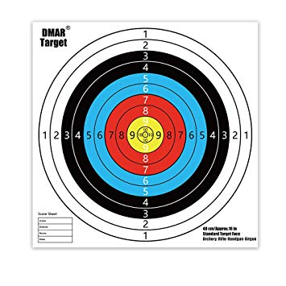
Intentos | Puntos |  | Frecuencia
1 | 8 | 10 | 2
2 | 10 | 9 | 4 | Media de aciertos |  | 6
3 | 4 | 8 | 2 | Máximo |  | 10
4 | 6 | 7 | 3 | Mínimo |  | 1
5 | 2 | 6 | 2 | Varianza |  | 7.3043478261
6 | 1 | 5 | 2
7 | 5 | 4 | 3
8 | 7 | 3 | 2
9 | 6 | 2 | 2
10 | 9 | 1 | 1 |  | Aciertos
11 | 4 | 0 | 0 | Serie Amarilla | 6
12 | 7 |  |  | Serie Roja | 5
13 | 2 |  |  | Serie Azul | 4
14 | 9 |  |  | Serie Negra | 5
15 | 5 |  |  | Serie Blanca | 3
16 | 7 |  |  | Totales | 23
17 | 4
18 | 3
19 | 9
20 | 10
21 | 8
22 | 9
23 | 3

Total puntos | 138

